Sheet1
No | Nama BPR | KAP
1 | Perseroda BPR Kuningan | 
5 | BPR Indramayu Jabar (Perseroda) | 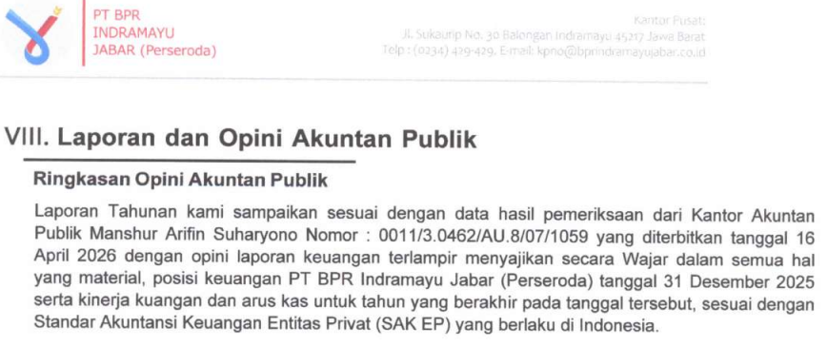
2 | BPR Kabupaten Cirebon (Perseroda)
3 | Perumda BPR Majalengka | 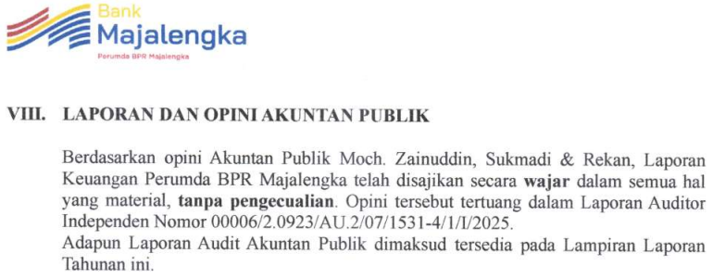
10 | BPR Raksa Wacana Agri Purnama | 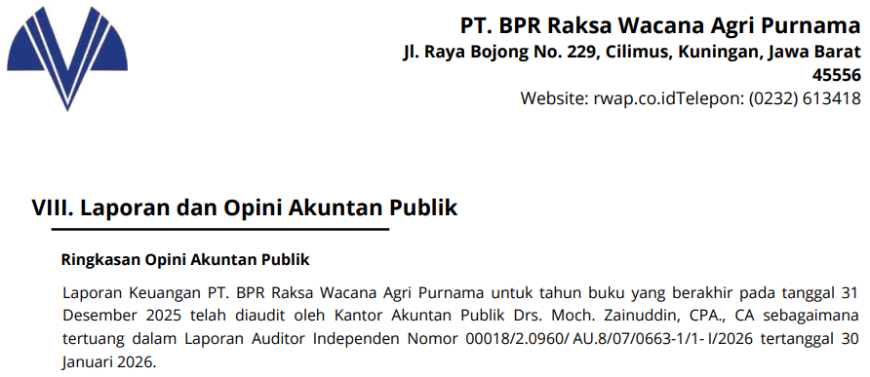
4 | BPR Cirebon Jabar (Perseroda) | 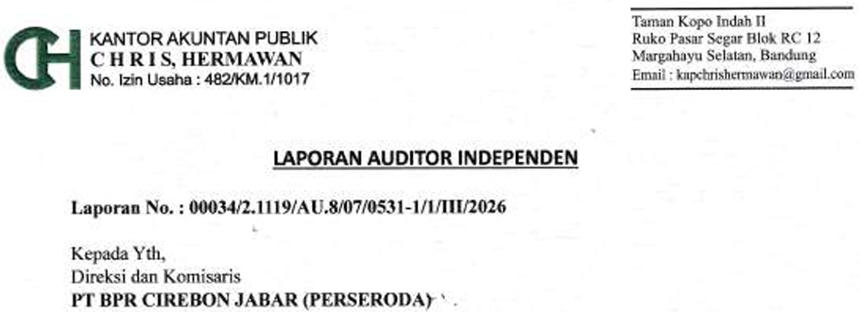
6 | BPR Triastra Sejahtera | 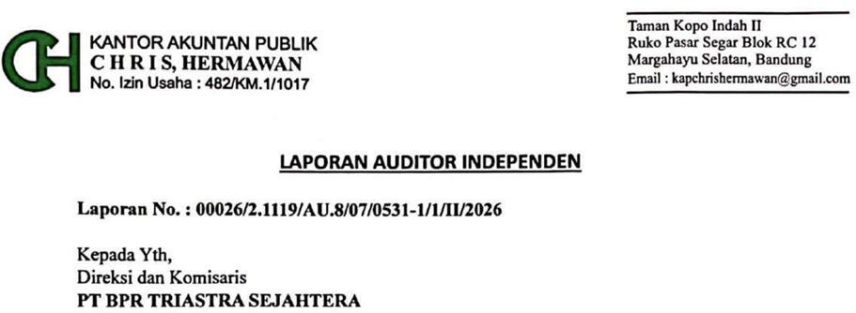
7 | BPR Sahabat Sejati | 
8 | BPR Baldah Sentosa | 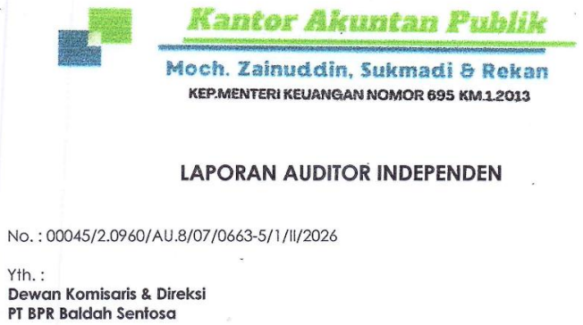
9 | BPR Arthia Sere | 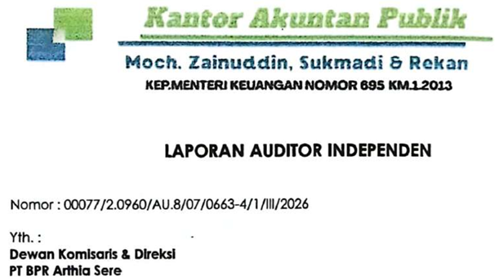
11 | BPR Danatama Artha Kassiti | 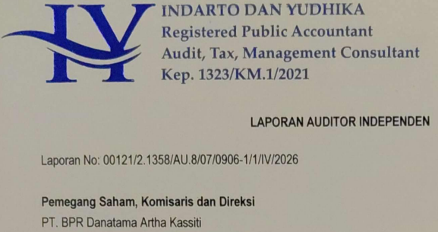
12 | BPR Sumber Sibapudung
13 | BPR Danaagung Internusa | 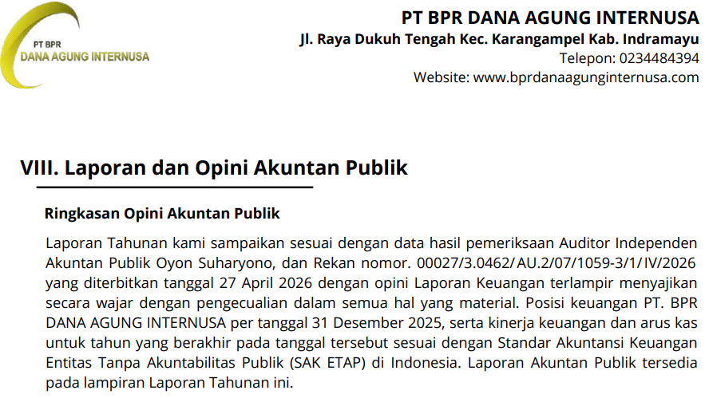
14 | BPR Nusantara Bona Pasogit 28 | 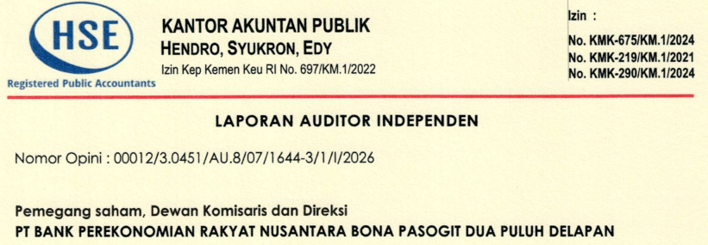
15 | BPR Artha Prima Inti
15 | BPR Cahaya Fajar | 